行政事業レビューシート
 |  |  |  |  |  |  |  |  |  |  |  |  |  |  |  |  |  |  |  |  | 事業番号 |  |  |  |  |  | 0296
令和2年度行政事業レビューシート |  |  |  |  |  |  |  |  |  |  |  |  |  |  |  |  |  |  |  | （ | 国土交通省 |  |  |  |  |  |  |  |  | ）
事業名 |  |  | 国際競争拠点都市整備事業等 |  |  |  |  |  |  |  |  |  | 担当部局庁 |  |  |  |  | 都市局 |  |  |  |  |  |  | 作成責任者
事業開始年度 |  |  | 昭和６２年度 |  |  |  | 事業終了 （予定）年度 |  |  |  | 終了予定なし |  | 担当課室 |  |  |  |  | 都市局 市街地整備課 都市局 まちづくり推進課 都市局 街路交通施設課 |  |  |  |  |  |  | 課長 菊池 雅彦 課長 光安 達也 課長 中村 健一
会計区分 |  |  | 一般会計
根拠法令 （具体的な 条項も記載） |  |  | - |  |  |  |  |  |  |  |  |  | 関係する 計画、通知等 |  |  |  |  | 都市再生推進事業制度要綱・交付要綱（令和2年4月1日最終改正）
主要政策・施策 |  |  | 国土強靱化施策 |  |  |  |  |  |  |  |  |  | 主要経費 |  |  |  |  | 公共事業
事業の目的 （目指す姿を簡潔に。3行程度以内） |  |  | 成長著しい中国、シンガポール等に比べ、アジアでの経済社会における地位が急激に低下しつつある我が国の大都市において、公共公益施設の整備等により、交通利便性や業務機能の集積の程度が高く、経済活動が活発なビジネス拠点となる地域を形成し、大都市の国際競争力の強化等を図る。
事業概要 （5行程度以内。別添可） |  |  | 国際的な経済活動の拠点地域の基盤となる都市拠点インフラ（道路、鉄道施設、市街地再開発事業、土地区画整理事業等）の整備や、防災機能の向上や都市環境改善に資する国際コンテナに対応した物流拠点の整備・再整備、災害時にエネルギーの安定供給を図るためのエネルギー導管等整備等に対し、国が必要な助成等を行う。（補助率1/2,1/3,2/5）
実施方法 |  |  | 委託・請負、補助
予算額・ 執行額 （単位:百万円） |  |  |  |  |  |  |  |  | 平成29年度 |  |  | 30年度 |  |  |  |  | 令和元年度 |  |  |  |  | 2年度 |  |  |  | 3年度要求
 |  |  | 予算の状況 |  | 当初予算 |  |  |  | 8,684 |  |  | 9,680 |  |  |  |  | 10,612 |  |  |  |  | 13,178
 |  |  |  |  | 補正予算 |  |  |  | 1,610 |  |  | 6,420 |  |  |  |  | 5,640
 |  |  |  |  | 前年度から繰越し |  |  |  | 11,941 |  |  | 6,291 |  |  |  |  | 10,336 |  |  |  |  | 10,477
 |  |  |  |  | 翌年度へ繰越し |  |  |  | ▲ 6,291 |  |  | ▲ 10,336 |  |  |  |  | ▲ 10,477
 |  |  |  |  | 予備費等 |  |  |  | - |  |  | - |  |  |  |  | -
 |  |  |  |  | 計 |  |  |  | 15,944 |  |  | 12,055 |  |  |  |  | 16,111 |  |  |  |  | 23,655 |  |  |  | 0
 |  |  | 執行額 |  |  |  |  |  | 15,888 |  |  | 12,046 |  |  |  |  | 16,094
 |  |  | 執行率（％） |  |  |  |  |  | 100% |  |  | 100% |  |  |  |  | 100%
 |  |  | 当初予算＋補正予算に対する執行額の割合（％） |  |  |  |  |  | 154% |  |  | 75% |  |  |  |  | 99%
令和2・3年度 予算内訳 （単位：百万円） |  |  | 歳出予算目 |  |  |  |  |  | 2年度当初予算 |  |  | 3年度要求 |  |  |  |  | 主な増減理由
 |  |  | （目）都市再生推進事業費補助 |  |  |  |  |  | 12,754
 |  |  | （目）都市開発事業調査費 |  |  |  |  |  | 424

 |  |  | 計 |  |  |  |  |  | 13,178 |  |  | 0
成果目標及び 成果実績 （アウトカム） |  |  | 定量的な成果目標 |  |  |  |  |  | 成果指標 |  |  |  |  |  | 単位 |  |  | 平成29年度 |  | 30年度 |  |  | 令和元年度 |  | 中間目標 |  |  | 目標最終年度
 |  |  |  |  |  |  |  |  |  |  |  |  |  |  |  |  |  |  |  |  |  |  |  |  | - |  | 年度 | 7 | 年度
 |  |  | 令和7年度までに「世界の都市総合力ランキング（GPCI）」の日本三都市のランキングの平均値を20位以内とする。 |  |  |  |  |  | 東京、大阪、福岡の世界の都市総合力ランキングの平均値 |  |  |  | 成果実績 |  | 位 |  |  | 22 |  | 23 |  |  | 25 |  | - |  |  | -
 |  |  |  |  |  |  |  |  |  |  |  |  | 目標値 |  | 位 |  |  | - |  | - |  |  | - |  | - |  |  | 20
 |  |  |  |  |  |  |  |  |  |  |  |  | 達成度 |  | ％ |  |  | - |  | - |  |  | - |  | - |  |  | -
根拠として用いた 統計・データ名 （出典） |  |  | 世界の都市総合力ランキング（一般財団法人森記念財団都市戦略研究所）

成果目標及び 成果実績 （アウトカム） |  |  | 定量的な成果目標 |  |  |  |  |  | 成果指標 |  |  |  |  |  | 単位 |  |  | 平成29年度 |  | 30年度 |  |  | 令和元年度 |  | 中間目標 |  |  | 目標最終年度
 |  |  |  |  |  |  |  |  |  |  |  |  |  |  |  |  |  |  |  |  |  |  |  |  | - |  | 年度 | 7 | 年度
 |  |  | 令和7年度までに日本三都市の地価を平成24年度比で100％増加させる。 |  |  |  |  |  | 東京、大阪、福岡の主要地区の地価の増加割合（平成24年度比） ※調査年度の地価総計額/平成24年度調査の地価総計額 |  |  |  | 成果実績 |  | ％ |  |  | 46 |  | 59 |  |  | 76 |  | - |  |  | -
 |  |  |  |  |  |  |  |  |  |  |  |  | 目標値 |  | ％ |  |  | - |  | - |  |  | - |  | - |  |  | 100
 |  |  |  |  |  |  |  |  |  |  |  |  | 達成度 |  | ％ |  |  | 46 |  | 59 |  |  | 76 |  | - |  |  | -
根拠として用いた 統計・データ名 （出典） |  |  | 公示地価（国土交通省）

成果目標及び 成果実績 （アウトカム） |  |  | 定量的な成果目標 |  |  |  |  |  | 成果指標 |  |  |  |  |  | 単位 |  |  | 平成29年度 |  | 30年度 |  |  | 令和元年度 |  | 中間目標 |  |  | 目標最終年度
 |  |  |  |  |  |  |  |  |  |  |  |  |  |  |  |  |  |  |  |  |  |  |  |  | 1 |  | 年度 | 2 | 年度
 |  |  | 災害対応拠点を含む都市開発が予定される拠点地区における自立分散型面的エネルギーシステムの導入により、令和2年度に事業を実施しない場合に比べて、災害発生時の被害を420億円軽減させる。 |  |  |  |  |  | 災害対応拠点を含む都市開発が予定される拠点地区で自立分散型面的エネルギーシステム導入に伴う災害発生時の被害軽減効果 |  |  |  | 成果実績 |  | 億円 |  |  | 150 |  | 210 |  |  | 330 |  | - |  |  | -
 |  |  |  |  |  |  |  |  |  |  |  |  | 目標値 |  | 億円 |  |  | - |  | - |  |  | - |  | 330 |  |  | 420
 |  |  |  |  |  |  |  |  |  |  |  |  | 達成度 |  | ％ |  |  | 36 |  | 50 |  |  | 79 |  | - |  |  | -
根拠として用いた 統計・データ名 （出典） |  |  | ・平成26年度「都市における今後のエネルギー面的利用のあり方に関する検討調査」による報告書 第3章3-7（P.348） （エネルギー面的利用のあり方に関する研究会報告書P.35） ・特定都市再生緊急整備地域内における都市開発の実態調査（国土交通省都市局調べ）

活動指標及び 活動実績 （アウトプット） |  |  | 活動指標 |  |  |  |  |  |  |  |  |  |  |  | 単位 |  |  | 平成29年度 |  | 30年度 |  |  | 令和元年度 |  | 2年度 活動見込 |  |  | 3年度 活動見込
 |  |  | 補助事業実施箇所（地区）数 |  |  |  |  |  |  |  |  |  | 活動実績 |  | 箇所 |  |  | 15 |  | 11 |  |  | 11 |  | - |  |  | -
 |  |  |  |  |  |  |  |  |  |  |  |  | 当初見込み |  | 箇所 |  |  | 13 |  | 10 |  |  | 11 |  | 9 |  |  | -
単位当たり コスト |  |  | 算出根拠 |  |  |  |  |  |  |  |  |  |  |  | 単位 |  |  | 平成29年度 |  | 30年度 |  |  | 令和元年度 |  | 2年度活動見込
 |  |  | 補助事業の執行額 ／補助事業実施箇所（地区）数 |  |  |  |  |  |  |  |  |  | 単位当たり コスト |  | 百万円 |  |  | 1,032 |  | 1,057 |  |  | 1,339 |  | 1,417
 |  |  |  |  |  |  |  |  |  |  |  |  | 計算式 |  | 百万円 /箇所 |  |  | 15,478/15 |  | 11,632/11 |  |  | 14,728/11 |  | 12,754/9
政策評価、新経済・財政再生計画との関係 | 政策評価 | 政策 | ７ 都市再生・地域再生の推進
 |  | 施策 | ２５ 都市再生・地域再生を推進する
 |  | 測定指標 | 定量的指標 |  |  |  |  |  |  |  |  |  |  |  | 単位 |  |  | 平成29年度 |  | 30年度 |  |  | 令和元年度 |  | 中間目標 |  |  | 目標年度
 |  |  |  |  |  |  |  |  |  |  |  |  |  |  |  |  |  |  |  |  |  |  |  |  | - |  | 年度 | 2 | 年度
 |  |  | 特定都市再生緊急整備地域における国際競争力強化に資する都市開発事業の事業完了数 |  |  |  |  |  |  |  |  |  | 実績値 |  | 個 |  |  | 33 |  | 38 |  |  | 48 |  | - |  |  | -
...
 |  | 146 |  |  |  |  |  | 平成23年度 |  | 131 |  |  |  | 平成24年度 |  |  |  | 136 |  |  |  |  |  | 平成25年度 |  | 271
 |  | 263 |  |  |  |  |  | 平成27年度 |  | 268 |  |  |  | 平成28年度 |  |  |  | 276 |  |  |  |  |  | 平成29年度 |  | 266
 |  | 270
 |  | 国土交通省 |  | ( |  | 0270 |  |  | )
 |  |  | ※令和元年度実績を記入。執行実績がない新規事業、新規要求事業については現時点で予定やイメージを記入。
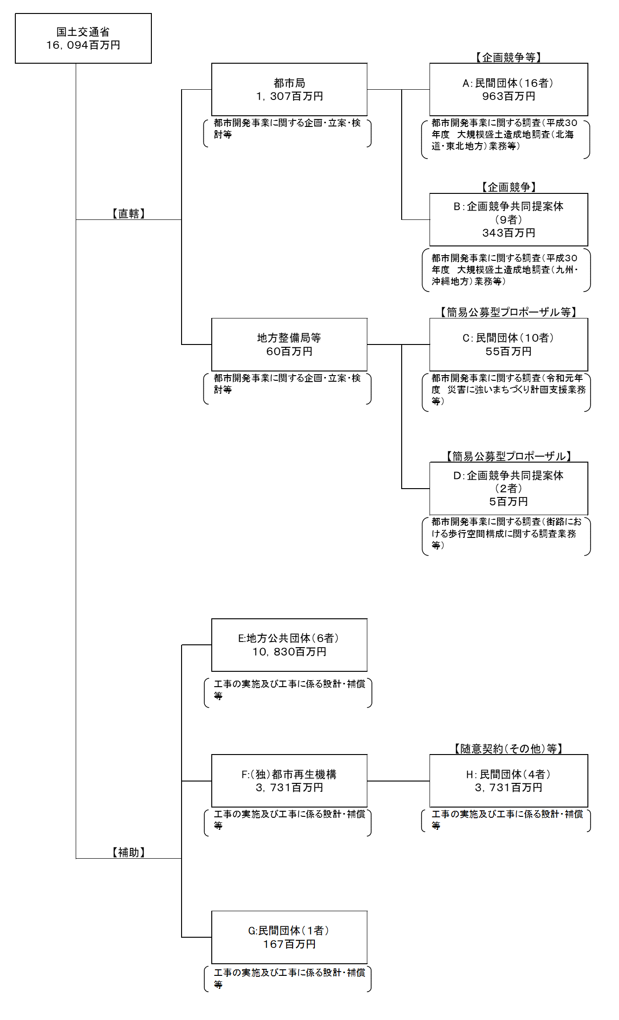

 |  |  | A.（株）パスコ |  |  |  |  |  |  |  |  |  |  |  |  | B.平成３０年度 大規模盛土造成地調査（九州・沖縄地方）業務アジア航測・ダイヤコンサルタント共同提案体
 |  |  | 費 目 |  |  | 使 途 |  |  |  |  |  |  | 金 額 (百万円） |  |  | 費 目 |  |  | 使 途 |  |  |  |  |  |  |  |  | 金 額 (百万円）
 |  |  | 都市開発事業調査費 |  |  | 平成３０年度 大規模盛土造成地調査（北海道・東北地方）業務 |  |  |  |  |  |  | 192 |  |  | 都市開発事業調査費 |  |  | 平成３０年度 大規模盛土造成地調査（九州・沖縄地方）業務 |  |  |  |  |  |  |  |  | 212
 |  |  | 都市開発事業調査費 |  |  | 平成３０年度 大規模盛土造成地調査（中部・近畿・中国・四国地方）業務 |  |  |  |  |  |  | 152
...

